Sheet1
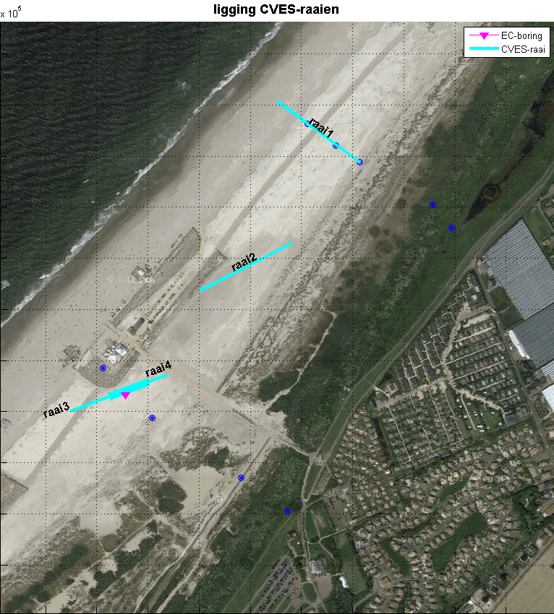
Raai 1 |  |  | noordzijde, langs permanente peilbuizen van oude duinvoet tot strand | lengte
punt langs raai (m) | X | Y | beschrijving
0 | 69014 | 447088 | peilbuis duinvoet |  | HHD_B3 | N3
53 |  |  | Centrum valleo
57.2 | 68967 | 447121 | peilbuis centrum | 57.0 | HHD_B3a | N3a
100 |  |  | begin helm tissen duin
108 |  |  | Centrum tussenduin
127 | 68912 | 447163 | peilbuis zeereep | 126.5 | HHD_B4 | N4
153 |  |  | hoogste punt zeereep
200 | 68853 | 447207 | hoogwaterlijn (springvloed) | 200.0

Raai 2
0 | 68881 | 446930 | 068703/446838 | 200.4
200 | 68703 | 446838 | 2e B 068881/446930 E 068703/446838

Raai 3
0 | 68638 | 446672 | 3e 068881 / 446930 | 201.5
200 | 68449 | 446602 | 3e B 068638/446672 E 068449/446602

Raai 4
0 | 68600 | 446658 |  | 80.0
80 | 68525 | 446630

